상품제안서
로스팅타이거 드립백커피 4종 선물세트 8개입 | 상품코드: S38853

 |  |  |  |  |  |  | 02-713-8555 | www.synergygift.co.kr
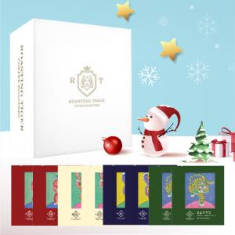 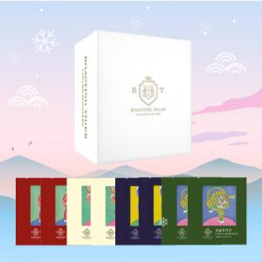

【상세/제작정보】 | <p><span style="font-size: 14pt;">※ 운임비 별도 발생 됩니다.</span></p>

【인쇄/포장옵션】 | 스티커 / 포장불가능

【공급단가】 | 수량 | 50~ | 100~ | 500~ | 1,000~ | 2,000~
*VAT별도 | 단가 | 8,770원 | 8,250원 | 7,750원 | 7,580원 | 7,470원

【상품 URL】 | https://www.synergygift.co.kr:443/src/goods_detail.php?gdno=38853

